Sheet1

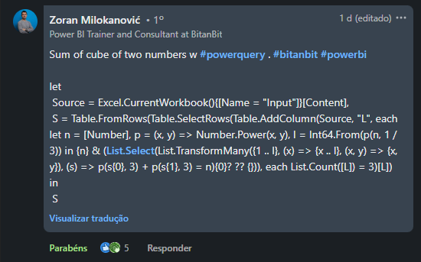

Number | Answer Expected
35 | 35 | 2 | 3
102 | 855 | 7 | 8
855 | 3744 | 10 | 14
989 | 300827 | 4 | 67
3459 | 90000576 | 44 | 448
3744
204567
300827
90000576

Liste os números que podem ser expressos como a soma do cubo de dois números. Liste também os dois números cuja soma do cubo é igual a esse número. Ex. 133 que pode ser expresso como 2^3+5^3. Assim, a resposta é 133, 2 e 5 em 3 células diferentes seguidas.

